Sheet1
1、类库和类
 | java提供了很多系统类，每个类都提供一定的功能，我们直接使用就可以了——慢慢积累
 | 因为系统类非常多，开发者也不同，所以造成了很多类重名
 | 为了重名问题，设计了包的概念，把重名的类放入不同的包

 | java提供了很多包

 | import关键字导入包
 |  | import java.util.Scanner; |  | 导入包名加类名
 |  | import java.util.*; |  | 导入包名加星号 | 星号代表包中所有类，但是不是把所有类都导入，而是按需导入

 | java.lang这个包是默认导入的，System类属于这个包，所以用它时不用导入

2、Math类
 | 常量： | E | PI
 | 类方法：
 |  | Random
 |  | sqrt
 |  | abs
 |  | pow
 |  | max
 |  | min

3、重载
 | 两个方法同名不同参则构成重载
 | 不同参数指的是参数的个数、顺序、类型有一个不同即可。

4、访问修饰符
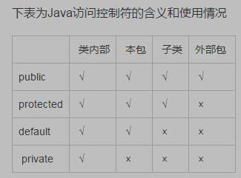

5、String类

